상품제안서
디지토 카라비너 메탈보틀 텀블러750ml | 상품코드: S42701

 |  |  |  |  |  |  | 02-713-8555 | www.synergygift.co.kr
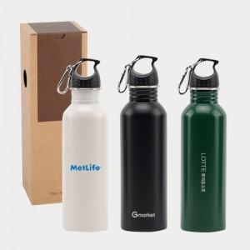

【상세/제작정보】

【인쇄/포장옵션】 | 실크, 레이저, DTF필름컬러인쇄 / 포장지포장

【공급단가】 | 수량 | 50~ | 100~ | 500~ | 1,000~ | 3,000~
*VAT별도 | 화이트 | 4,680원 | 4,600원 | 4,500원 | 4,320원 | 4,140원
 | 블랙 | 4,680원 | 4,600원 | 4,500원 | 4,320원 | 4,140원
 | 그린 | 4,680원 | 4,600원 | 4,500원 | 4,320원 | 4,140원

【상품 URL】 | https://www.synergygift.co.kr:443/src/goods_detail.php?gdno=42701

